关系图
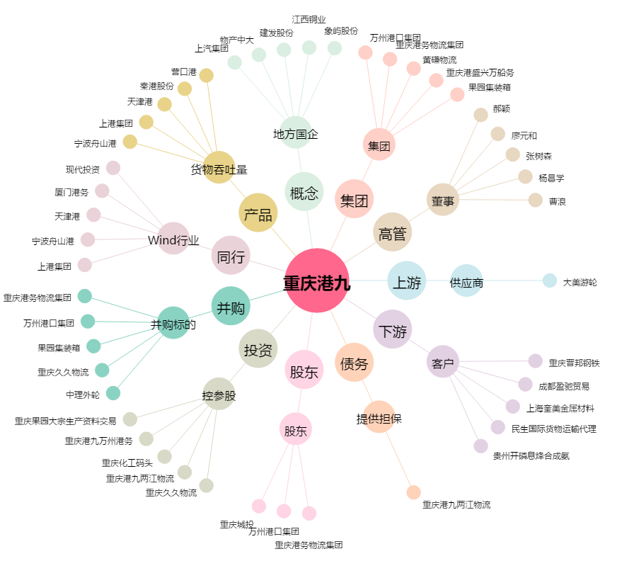
重庆港九[600279.SH] - 关系概览图

